ハマナツメ
種 名 （学名ほか） | 選定要件 | 種の概要
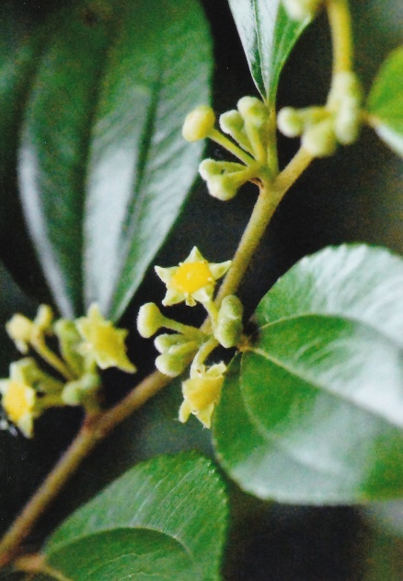 ハマナツメ 学名：Paliurus ramosissimus (Lour.) Poir. 分類：種子植物 クロウメモドキ科 レッドリストカテゴリー 大分県：絶滅危惧IA類 (CR) 環境省：絶滅危惧Ⅱ類（VU） | （１）ア、イ、ウ、エ （２）ア、イ、ウ | ①種の特徴 | 海岸の砂浜や、岩崖に生育し、受講3ｍにもなる落葉低木である。幼樹には托葉の変化した棘が多く、若枝には淡褐色の細毛が密にある。葉は互生し、葉身は３～６㎝で、広卵形～卵円形。基部は円形または浅い心形、先端はかるく尖るか、やや凹む。縁には浅い鋸歯が並ぶ。質は硬く、表面には強い光沢がある。裏面の脈上に軟毛がある。3脈が目立ち、裏面に隆起する。花期は7～9月、淡緑色の小花を咲かせる。果実は木質で半球形、上端は3浅裂して歯牙のある広い翼が発達する。
 |  | ②県内の分布域 | 豊後水道域
 |  | ③存続を脅かす要因 | 全国的に分布域が限られており、本県でも生育地、個体数とも僅少。生育地が人類文化地に接しているため、地域開発による絶滅の危険性が極めて高いため
（撮影：糸永 雅俊）
 |  | ④指定理由 | 生息地がごく一部に限られており、生息環境も年々悪化していることから本種の保護を図るため、指定したい
 |  | ⑤その他

選定要件＝大分県希少野生動植物保護基本方針で定める項目

（１）選定の方針 ア 種の存続に支障を来す程度にその種の個体の数が著しく少ないことにより、その 存続に支障を来す事情がある種 イ その種の個体の数が著しく減少しつつあることにより、その存続に支障を来す事 情がある種 ウ その種の個体の生息地又は生育地が消滅しつつあることにより、その存続に支障 を来す事情がある種 エ その種の個体の生息又は生育の環境が著しく悪化しつつあることにより、その存 続に支障を来す事情がある種 オ アからエに掲げるもののほか、種の存続に支障を来す事情がある種 （２）選定に当たっての留意事項 ア 外来生物は、選定しないこと。 イ 従来から県内にごくまれにしか渡来又は回遊しない種は、選定しないこと。 ウ 個体としての識別が容易な大きさ及び形態を有する種を選定すること。 エ 商取引等の対象として捕獲や採取されやすい種など規制的措置により効果的に保 護対策が図られる種を優先的に選定すること。

